Report
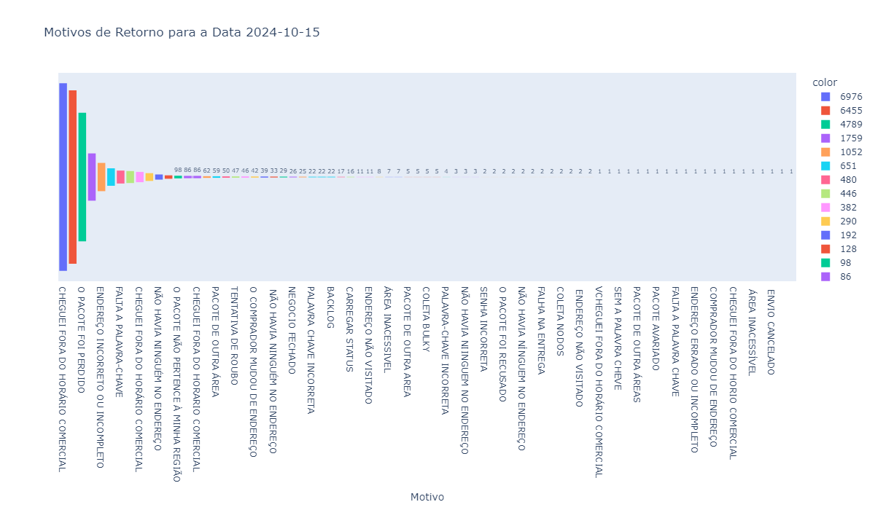
Motivo | Quantidade
CHEGUEI FORA DO HORÁRIO COMERCIAL | 6976
NÃO HAVIA NINGUÉM NO ENDEREÇO | 6455
O PACOTE FOI PERDIDO | 4789
ENDEREÇO NÃO VISITADO | 1759
ENDEREÇO INCORRETO OU INCOMPLETO | 1052
O PACOTE FOI RECUSADO | 651
FALTA A PALAVRA-CHAVE | 480
O PACOTE NÃO PERTENCE À MINHA ÁREA | 446
CHEGUEI FORA DO HORÁRIO COMERCIAL | 382
FALTANTE | 290
NÃO HAVIA NINGUÉM NO ENDEREÇO | 192
FICA EM UMA ÁREA INACESSÍVEL | 128
O PACOTE NÃO PERTENCE À MINHA REGIÃO | 98
O PACOTE ESTÁ AVARIADO | 86
CHEGUEI FORA DO HORARIO COMERCIAL | 86
RECUSADO PELO COMPRADOR | 62
PACOTE DE OUTRA ÁREA | 59
FALTANTE/ENTREGUE | 50
TENTATIVA DE ROUBO | 47
NEX NÃO FEZ A ROTA | 46
O COMPRADOR MUDOU DE ENDEREÇO | 42
NÃO HAVIA NINGUEM NO ENDEREÇO | 39
NÃO HAVIA NINGUÉM NO ENDEREÇO | 33
ENVIO SUSPENSO POR FRAUDE | 29
NEGOCIO FECHADO | 26
NÃO HAVIA NINUGÉM NO ENDEREÇO | 25
PALAVRA CHAVE INCORRETA | 22
PACOTE ENTREGUE | 22
BACKLOG | 22
ENVIO CANCELADO | 17
CARREGAR STATUS | 16
ENTREGUE | 11
ENDEREÇO NÃO VISITADO | 11
PERDIDO | 8
ÁREA INACESSIVEL | 7
NAO HAVIA NINGUEM NO ENDEREÇO | 7
PACOTE DE OUTRA AREA | 5
FICA EM UMA ÁREA INACESSIVEL | 5
COLETA BULKY | 5
AREA INACESSIVEL | 5
PALAVRA-CHAVE INCORRETA | 4
ÁREA INACESSÍVEL | 3
NÃO HAVIA NIINGUEM NO ENDEREÇO | 3
CHEGUEI FORA DO HORÁRIO CORMERCIAL | 3
SENHA INCORRETA | 2
SEM PALAVRA-CHAVE | 2
O PACOTE FOI RECUSADO | 2
O PACOTE FOI AVARIADO | 2
NÃO HAVIA NÍNGUEM NO ENDEREÇO | 2
FICA EM UMA ÁREA INACESSIVEL | 2
FALHA NA ENTREGA | 2
ENDEREÇO INCOMPLETO | 2
COLETA NODOS | 2
PACOTE DE OUTRA ÁREA | 2
ENDEREÇO NÃO VISITADO | 2
ENDEREÇO INCORRETO OU INCOMPLETO | 2
VCHEGUEI FORA DO HORÁRIO COMERCIAL | 1
SEM PALAVRA CHAVE | 1
SEM A PALAVRA CHEVE | 1
RECUSADO PELO COMRPRADOR | 1
PACOTE DE OUTRA ÁREAS | 1
PACOTE AVARIADO EM ROTA | 1
PACOTE AVARIADO | 1
O PACOTE PERTENCE A OUTRA REGIÃO | 1
FALTA A PALAVRA CHAVE | 1
FALHA DE ENTREGA | 1
ENDEREÇO ERRADO OU INCOMPLETO | 1
DUPLICIDADE | 1
COMPRADOR MUDOU DE ENDEREÇO | 1
COLETA NODOS - ENVIO CANCELADO | 1
CHEGUEI FORA DO HORIO COMERCIAL | 1
AVARIA | 1
ÁREA INACESSÍVEL | 1
O PACOTE FOI PERDIDO | 1
ENVIO CANCELADO | 1
ENDEREÇO NÃO VISITADO | 1
 | 1

